Estructura Ej. 17
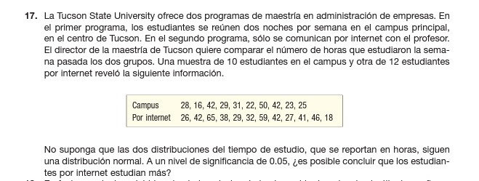

Lugar | # horas
Campus | 28 |  | PREGUNTA: ¿Es posible concluir que los estudiantes por internet estudian mas?
Campus | 16
Campus | 42 |  | I. MÉTODO PARAMÉTRICO
Campus | 29
Campus | 31 |  | 1. Comprobar los supuestos
Campus | 22 |  | 1.1 Independencia
Campus | 50 |  | 1.2 Normalidad
Campus | 42 |  | 1.3. Igualdad de las varianzas para dos grupos
Campus | 23
Campus | 25 |  | 2. Prueba t- Student
Por internet | 26
Por internet | 42 |  | II. PRUEBA NO PARAMÉTRICA
Por internet | 65 |  | Prueba de Wilcoxon para dos muestras independientes (Cap. 18.4)
Por internet | 38
Por internet | 29
Por internet | 32 |  | ORIGEN DE LA DATA
Por internet | 59
Por internet | 42
Por internet | 27
Por internet | 41
Por internet | 46
Por internet | 18

I. MÉTODO PARAMÉTRICO

1. Comprobar los supuestos
1.1 Independencia
Se asume que las dos poblaciones son independientes, debido que no existe una relación fuerte entre los estudiantes presenciales y los que estudian por internet.

1.2. Normalidad

Comprobación de la normalidad para datos "Campus" de la variable lugar
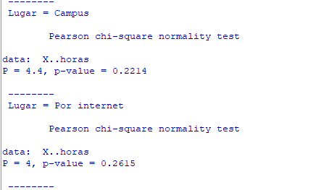
Ho |  | Los datos "Campus" se distribuyen normalmente
Ha |  | Los datos "Campus" NO se distribuyen normalmente
Nivel de significancia |  | 0.01
Herramienta/ Distribución |  | Chi 2/ distribución Chi2
p-valor |  | 0.2214
Conclusión |  | A nivel de significancia 0,01, se acepta la Ho, debido a que p-valor =0,2214 es mayor a 0,01, lo que significa que los datos de # de horas de estudio en el extracto "Campus" se distribuyen normalmente

Ho |  | Los datos "Por internet" se distribuyen normalmente
Ha |  | Los datos "por internet" NO se distribuyen normalmente
Nivel de significancia |  | 0.01
Herramienta/ Distribución |  | Chi 2/ distribución Chi2
p-valor |  | 0.2615
Conclusión |  | A nivel de significancia 0,01, se acepta la Ho, debido a que p-valor =0,2615 es mayor a 0,01, lo que significa que los datos de # de horas de estudio en el extracto "Por internet" se distribuyen normalmente

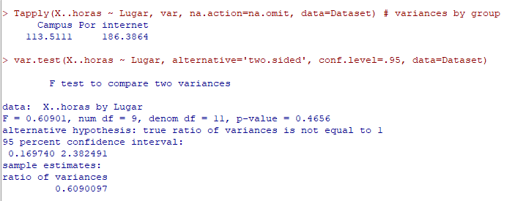
1.3. Igualdad de las varianzas para dos grupos

Ho |  | Las varianzas de datos "Campus" y "Por internet" son iguales
Ha |  | Las varianzas de datos "Campus" y "Por internet" son diferentes
Nivel de significancia |  | 0.01
Herramienta/ Distribución |  | F-Fisher/F-Fisher
p-valor |  | 0.4656
Conclusión |  | A nivel de significancia 0,01, se acepta la Ho, debido a que p-valor =0,4656 es mayor a 0,01, lo que significa que las varianzas de datos "Campus" y "Por internet" son iguales

CONCLUSIÓN: Debido a que se cumplen los tres supuestos: independencia, normalidad e igualdad de las varianzas se aplica la prueba t- Student para dos poblaciones independientes

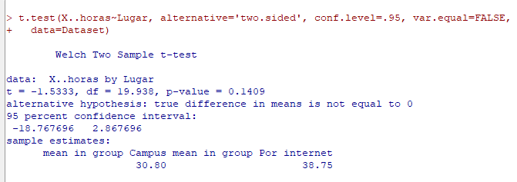
Ho |  | Los estudiantes por internet y estudiantes presenciales estudian la misma cantidad de horas
Ha |  | los estudiantes por internet estudian mas
Nivel de significancia |  | 0.01
Herramienta/ Distribución |  | t- Student
Estadístico de prueba |  | -1.53
Estadístico de toma de decisión
p-valor |  | 0.1409
Conclusión |  | A nivel de significancia 0,01, se acepta Ho, debido a que p-valor = 0,0,1409 es mayor a 0,01, lo que significa que los estudiantes por internet y estudiantes presenciales estudian la misma cantidad de horas

Para los fines del ejercicio
II. PRUEBA NO PARAMÉTRICA
Prueba de Wilcoxon para dos muestras independientes (Cap. 18.4)

Ho |  | Los estudiantes por internet y estudiantes presenciales estudian la misma cantidad de horas
Ha |  | los estudiantes por internet estudian más
Nivel de significancia |  | 0.01
Herramienta/ Distribución |  | Prueba de Wilcoxon para dos muestras independientes
Estadístico de prueba |  | W= 39,5
p-valor |  | 0.1859
Conclusión |  | A nivel de significancia 0,01, se acepta Ho, debido a que p-valor = 0,1859 es mayor a 0,01, lo que significa Los estudiantes por internet y estudiantes presenciales estudian la misma cantidad de horas

